学生の入力一覧
社会人基礎力プロト |  |  |  |  |  |  |  | 部署名 |  |  |  |  | 処理名 |  |  |  |  |  | 作成日 | 修正日 |  | 作成者
 |  |  |  |  |  |  |  |  |  |  |  |  | 学生の入力一覧 |  |  |  |  |  | 2020-09-24 | 2020-09-24 |  | AIT.Tantq

 | ① | 画面レイアウト
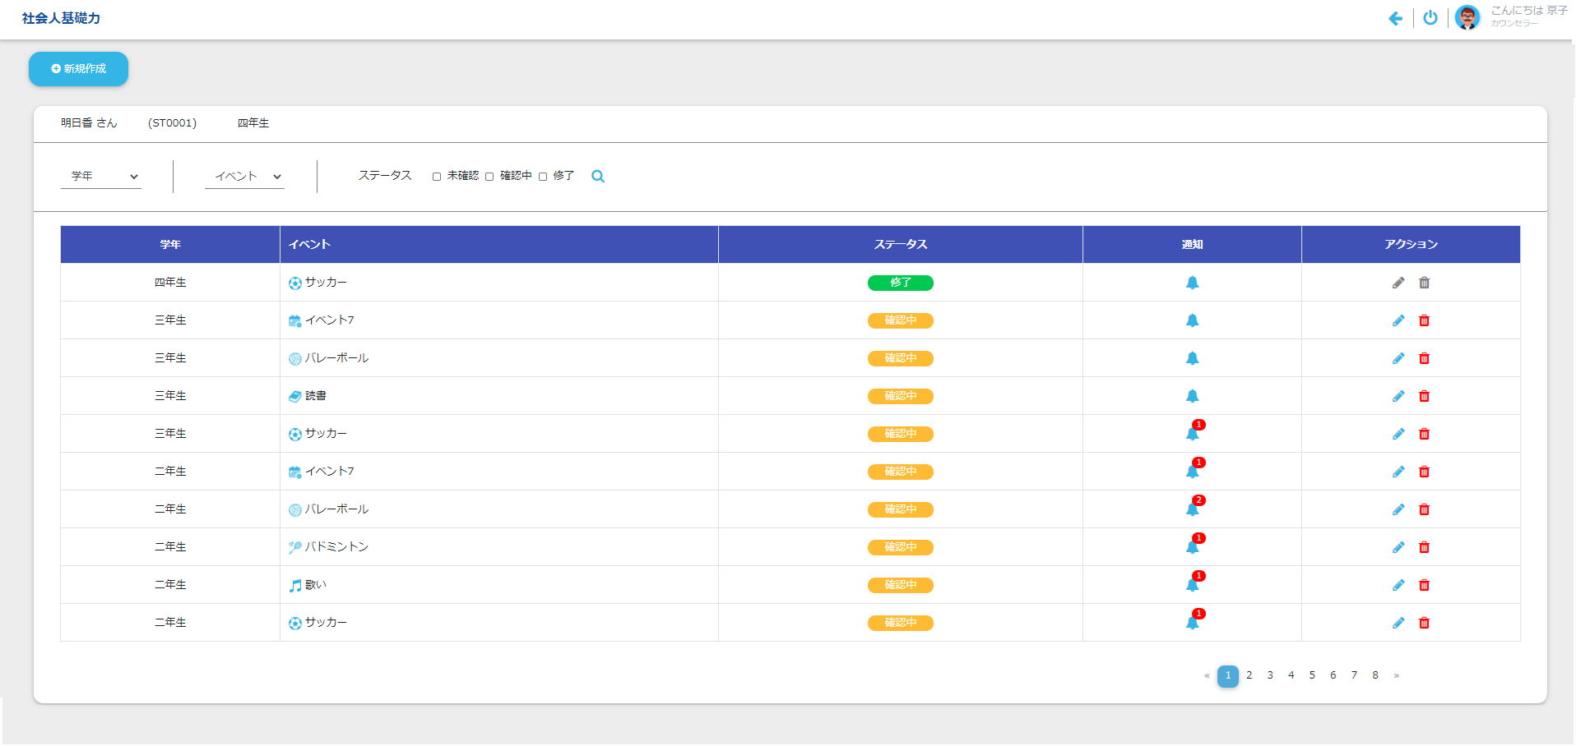

ヘッダー部1
ヘッダー部2

ボディ部

 | ② | 起動タイミング
 |  | Khởi động từ đường dẫn /student

 |  | ログイン画面

 | ③ | 機能概要
 |  | 1. Hiển thị danh sách event của student

 | ④ | Hiển thị các control màn hình

 |  |  |  |  |  | ヘッダー部 |  |  |  | ボディ部
 |  |  |  |  |  | ヘッダー部1 | ヘッダー部2 |  |  | Button AddEvent |  | Button EditEvent |  | Button DeleteEvent | Button ChangeStatus | Khác
 |  | Role = '001' && status != 3 |  |  |  | N | - |  |  | - |  | - |  | - | N | -
 |  | Role = '001' && status = 3 |  |  |  | N | - |  |  | - |  | P |  | P | N | -
 |  | Role != '001' |  |  |  | - | - |  |  | N |  | N |  | N | - | -
 |  | P：プロテクト(入力不可) -：入力可能 N：Không hiển thị

 | ⑤ | 項目説明 |  |  | 文字種:0:任意 1:半角 2:数字
 | ヘッダー部
 |  | 項目名 |  |  |  | (日本語名) | 種別 |  | 文字数 | 文字種 | 必須 | 初期表示値 |  |  | 表示形式 |  | POPUP | その他
 | 1 | Student Name |  |  |  | 学生の名前 | LB |  | - | - | - | (空白) |  |  |  |  | -
 | 2 | Student Code |  |  |  | 学生コード | LB |  | - | - | - | (空白) |  |  |  |  | -
 | 3 | Class Name |  |  |  | クラス名 | LB |  | - | - | - | (空白) |  |  |  |  | -
 | 4 | Class Name |  |  |  | クラス名 | CB |  | - | - | - | (空白) |  |  |  |  | -
 | 5 | Event Name |  |  |  | イベント | CB |  | - | - | - | (空白) |  |  |  |  | -
 | 6 | Status |  |  |  | ステータス | CK |  | - | - | - | 全てチェック = OFF |  |  |  |  | -

 | ボディ部
 |  | 項目名 |  |  |  | (日本語名) | 種別 |  | 文字数 | 文字種 | 必須 | 初期表示値 |  |  | 表示形式 |  | POPUP | その他
 | 1 | Class Name |  |  |  | クラス名 | 表示 |  |  | - | - |  |  |  |  |  | -
 | 2 | Event Name |  |  |  | イベント | 表示 |  |  | - | - |  |  |  |  |  | -
 | 3 | Status |  |  |  | ステータス | 表示 |  |  | - | - |  |  |  |  |  | -
 | 4 | Notification |  |  |  | 通知 | 表示 |  |  | - | - |  |  |  |  |  | -
 | 5 | Action |  |  |  | アクション | 表示 |  |  | - | - |  |  |  |  |  | -

 | ボタン名 |  |  |  |  | (日本語名) | 処理概要
 | 1 | Search |  |  |  |  | ヘッダー部の検索条件に従い、一致するデータを表示する。
 | 2 | AddEvent |  |  |  |  | Hiển thị màn hình StudentRegist (MODE = ADD)
 | 3 | EditEvent |  |  |  |  | Hiển thị màn hình StudentRegist (MODE = UPDATE)
 | 4 | DeleteEvent |  |  |  |  | Xóa event được chọn
 | 5 | ChangeStatus |  |  |  |  | Thay đổi status của event

 | ⑥ | 機能説明
 |  | 1 .Click icon của cột 通知 sẽ di chuyển đến [màn hình StudentRegist] của event tương ứng
 |  | 2. Thứ tự sắp xếp của danh sách: Giảm dần theo クラスID, Giảm dần theo 学生イベントID
 |  | 3. Hiển thị danh sách của phần body trong 1 trang, tối đa 10 dòng.
 |  | 4. Khi click icon delete
 |  | Hiển thị comfirm message
 |  |  |  | Chọn OK: xóa dòng hiện tại
 |  |  |  | Chọn Cancel: cho thành trạng thái trước khi click delete

 | ⑦ | メッセージ
 |  |  | 状態 |  |  |  |  |  |  |  | メッセージ |  |  |  |  |  |  |  |  |  | ボタン
 |  | 1 | Searchボタン押下時
 |  |  | 1 | Không có dữ liệu kết quả search |  |  |  |  |  |  | Không tồn tại dữ liệu tìm kiếm |  |  |  |  |  |  |  |  |  | OK

Chức năng
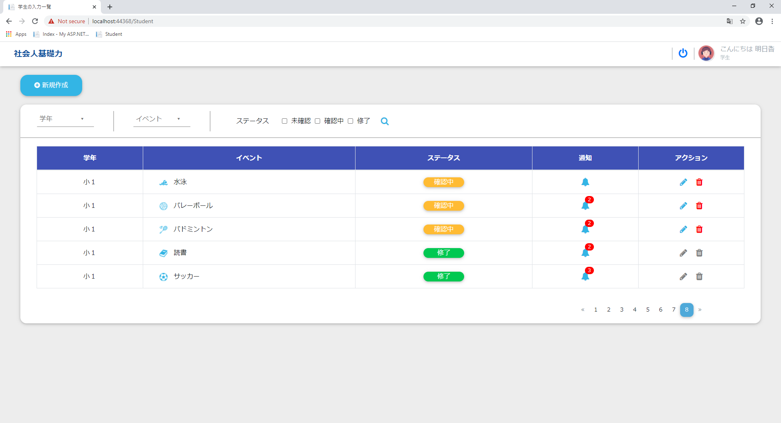
社会人基礎力プロト |  |  |  |  |  | 部署名 | 処理名 | 作成日 | 修正日 | 作成者
 |  |  |  |  |  |  | Chức năng | 2020-09-24 | 2020-09-24 | AIT.Tantq

Mục lục
 | I. Đăng nhập với quyền là カウンセラー (Role = '004')
 | II. Đăng nhập với quyền là 先生 (Role = '002') hoặc 家族 (Role = '003')
 | III. Đăng nhập với quyền là 学生 (Role = '001')

Các chức năng chính của màn hình
I. Đăng nhập với quyền là カウンセラー (Role = '004')
 | Giao diện hiển thị ban đầu
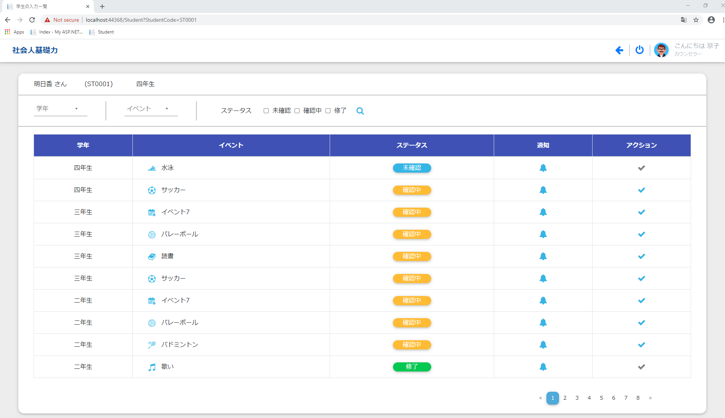

 | 1. Thông tin học sinh
 |  | Hiển thị: |  |  | + Tên học sinh
 |  |  |  |  | + Mã học sinh
 |  |  |  |  | + Lớp học hiện tại

 | 2. Điều kiện search

 |  | a. Tìm kiếm theo năm học

 |  |  |  | Danh sách tất cả các năm của học sinh từ năm thứ 1 đến năm học hiện tại

 |  | b. Tìm kiếm theo event

 |  |  |  | Danh sách tất cả các event

 |  | c. Tìm kiếm theo trạng thái của event

 | 3. Tìm kiếm
 |  | Nhập điều kiện tìm kiếm và chọn icon search để tìm kiếm



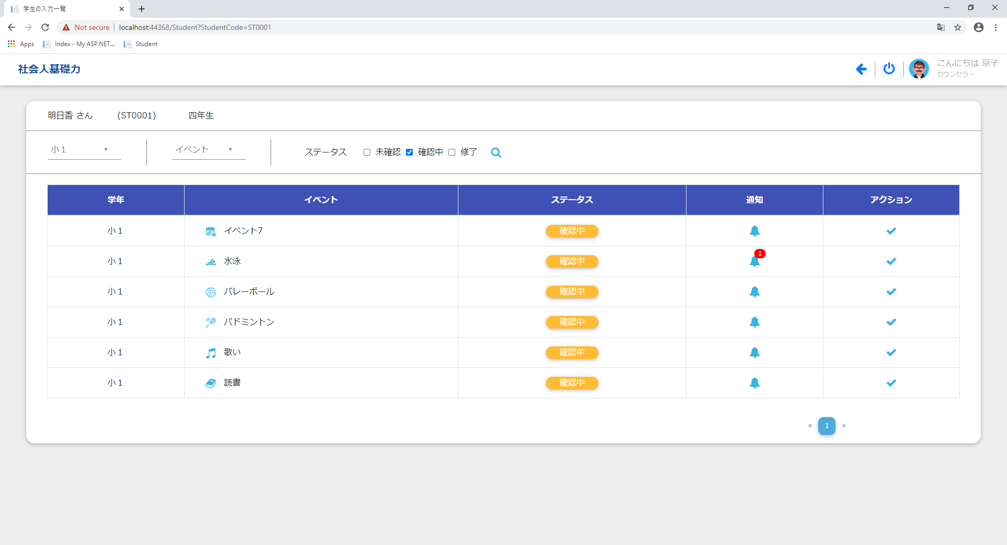

 |  | Kết quả tìm kiếm được hiển thị trên table và được phân trang bao gồm các hạng mục:
 |  |  |  | + 学年
 |  |  |  | + イベント
 |  |  |  | + ステータス
 |  |  |  | + 通知
 |  |  |  | + アクション: Thay đổi trạng thái của event
 |  | Số lượng các thông báo mới được hiển thị trên icon notification

 | 4. Xem tất cả các comment mới nhất của Student được chọn
 |  |  | Click chọn icon notification để chuyển hướng đến [màn hình 学生入力欄]



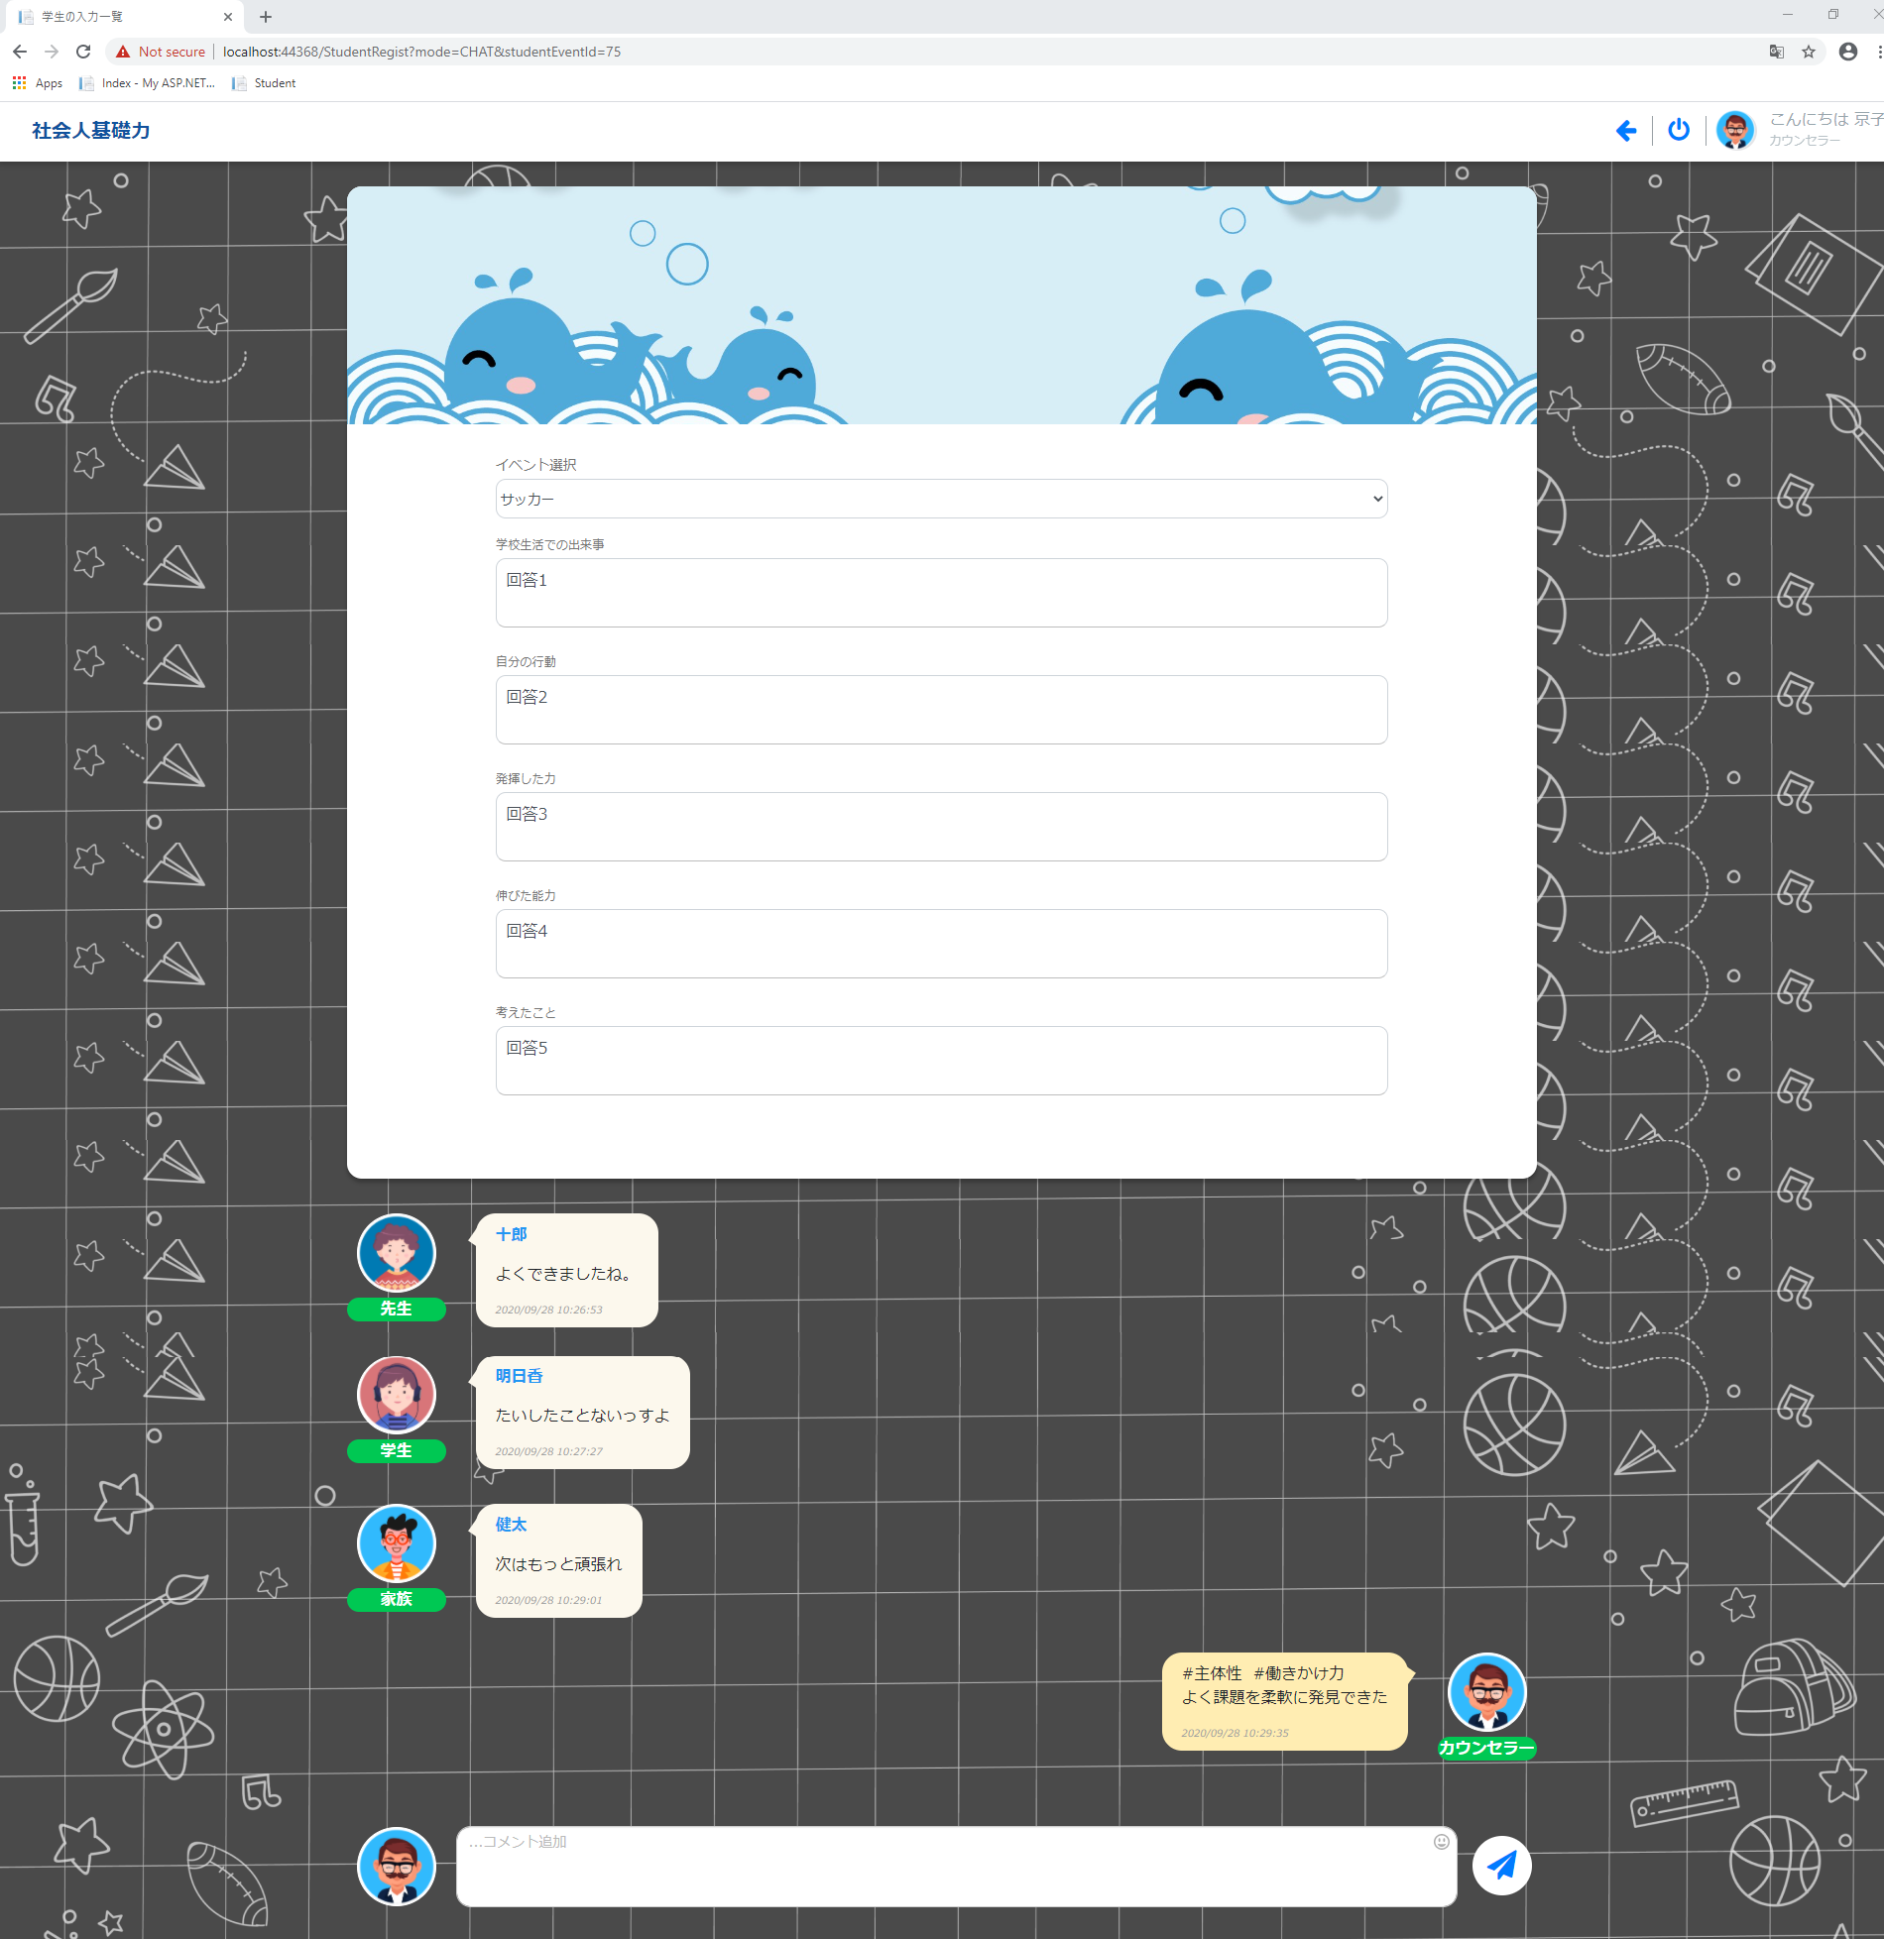

 | 5. Thay đổi trạng thái của event
 |  | カウンセラー có thể thay đổi trạng thái của event từ trạng thái 確認中 sang trạng thái 修了

 |  | Trước khi thay đổi

Click button

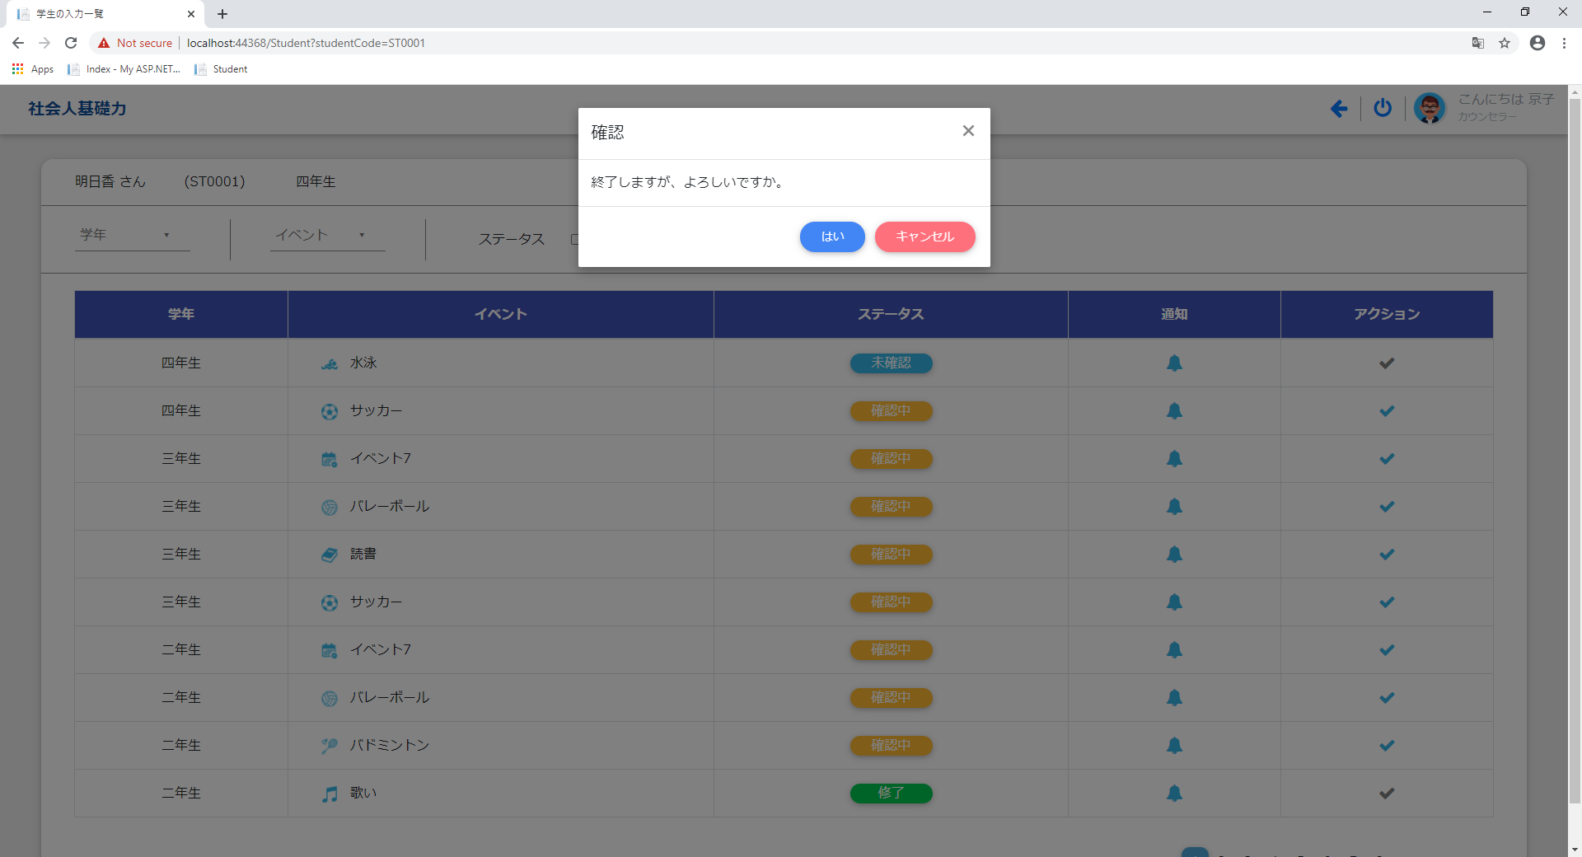

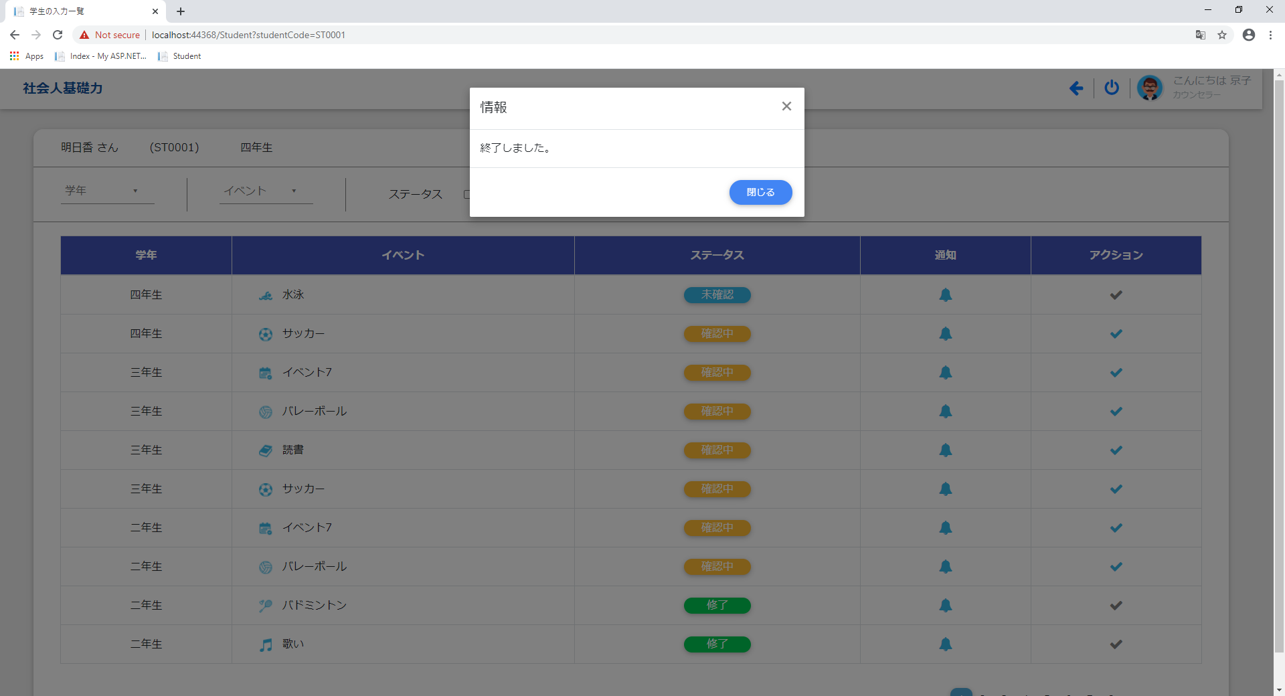

 | Sau khi thay đổi
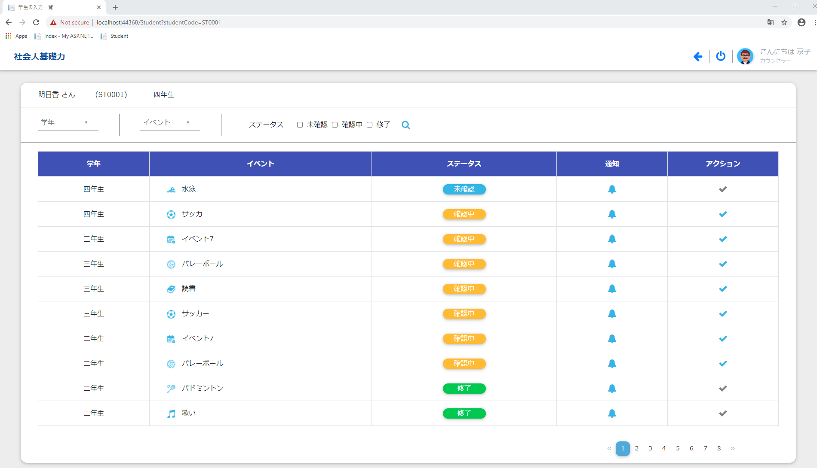

II. Đăng nhập với quyền là 先生 (Role = '002') hoặc 家族 (Role = '003')
 | Giao diện ban đầu

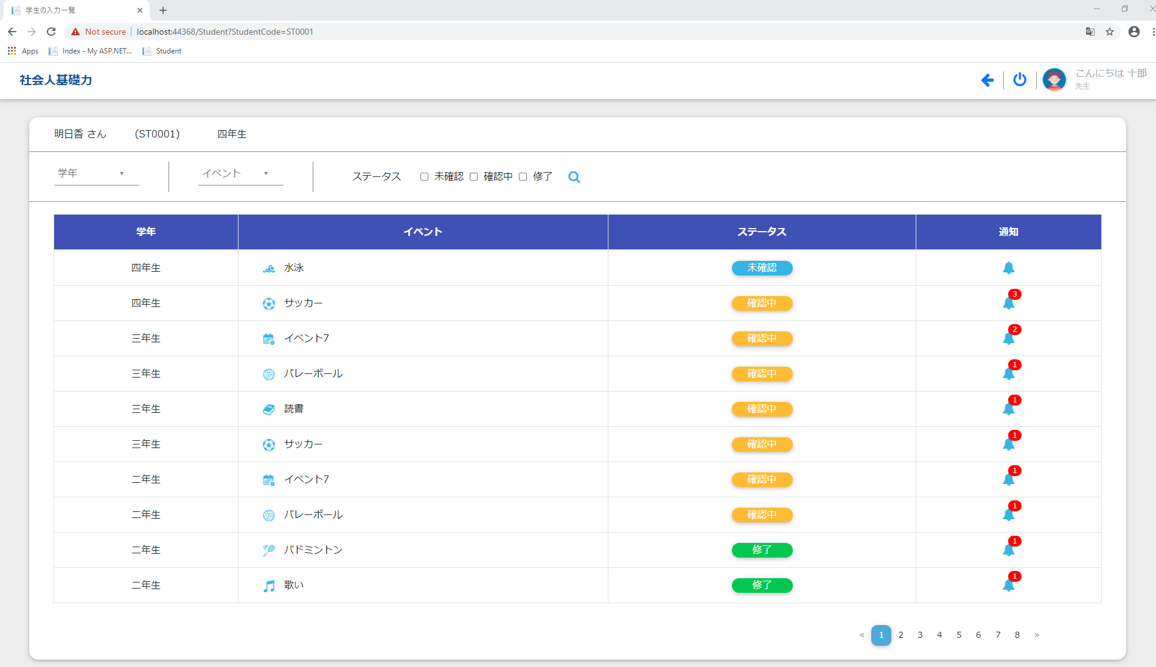

 | Bao gồm các chức năng tương tự: I.1, I.2, I.3, I.4

III. Đăng nhập với quyền là 学生 (Role = '001')
 | Giao diện ban đầu
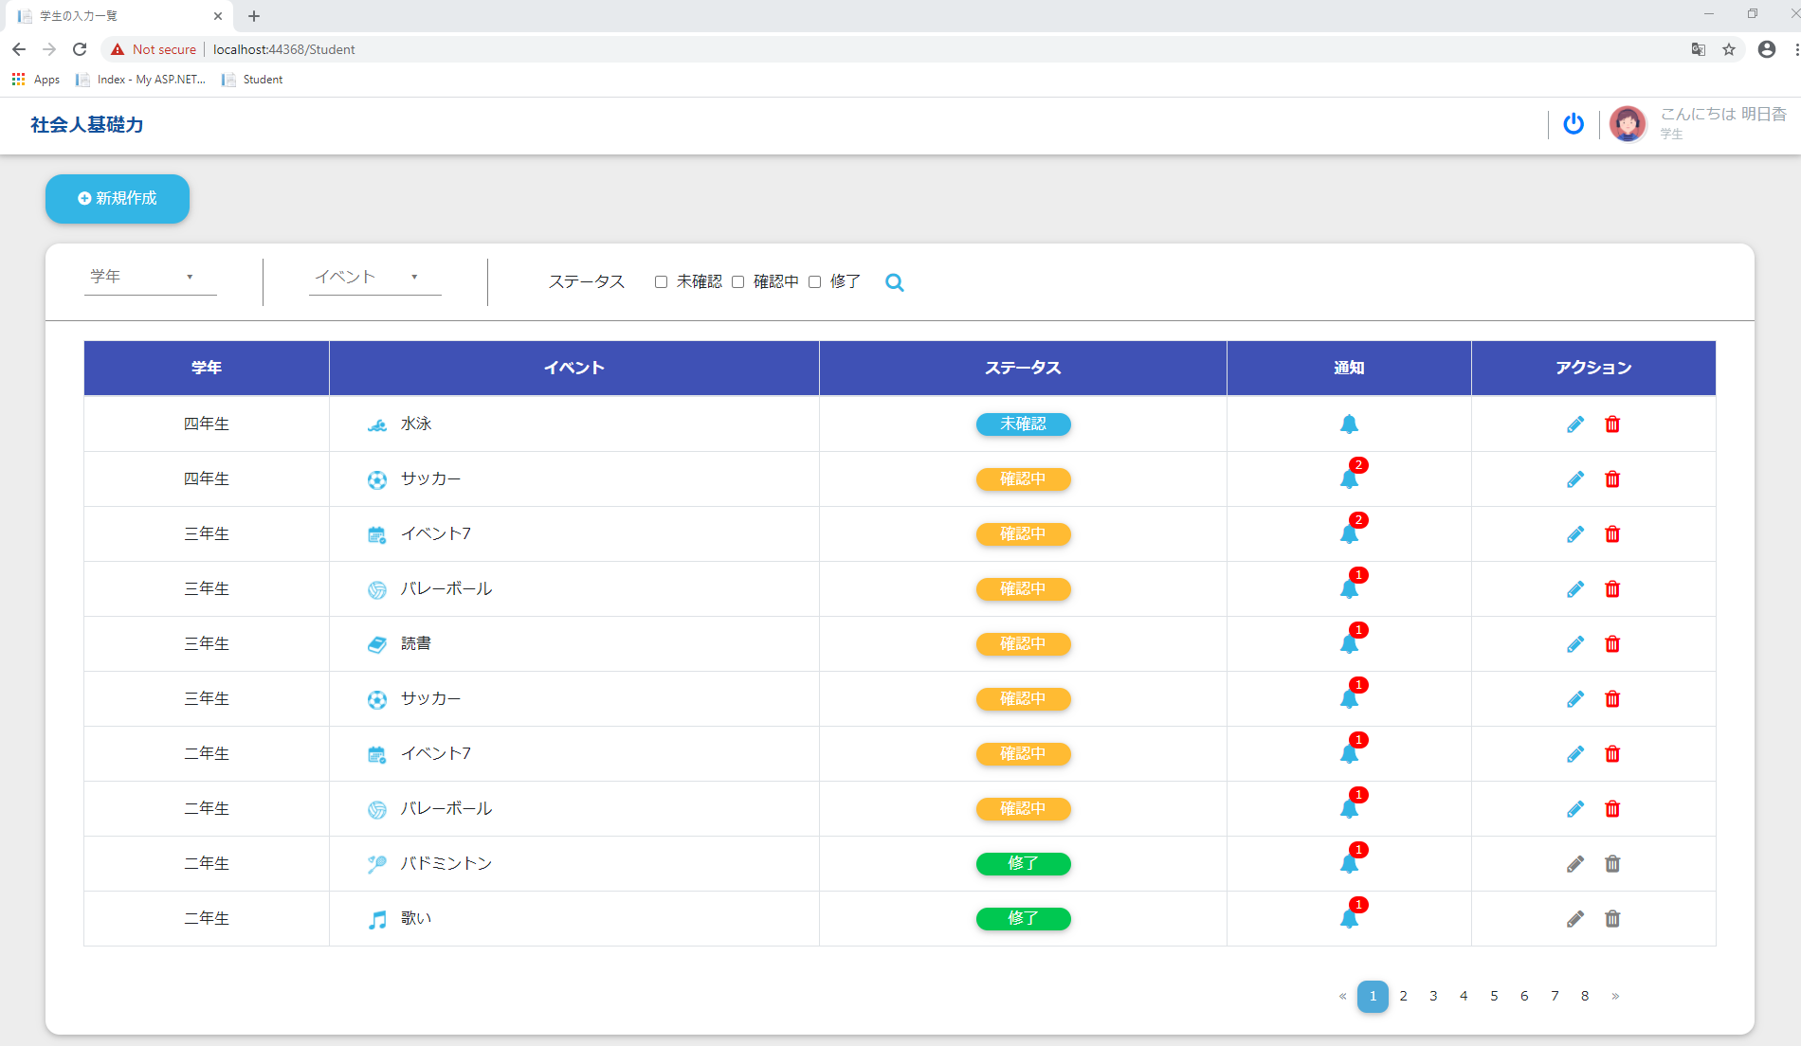

 | Bao gồm các chức năng tương tự: I.2, I.3, I.4

 | 1. Thêm mới event
 |  | Click chọn 新規作成 để chuyển hướng đến [màn hình 学生入力欄]

 |  | Tại [màn hình 学生入力欄] student có thể chọn
 |  | event cần thêm và trả lời các câu hỏi liên quan đến event đó
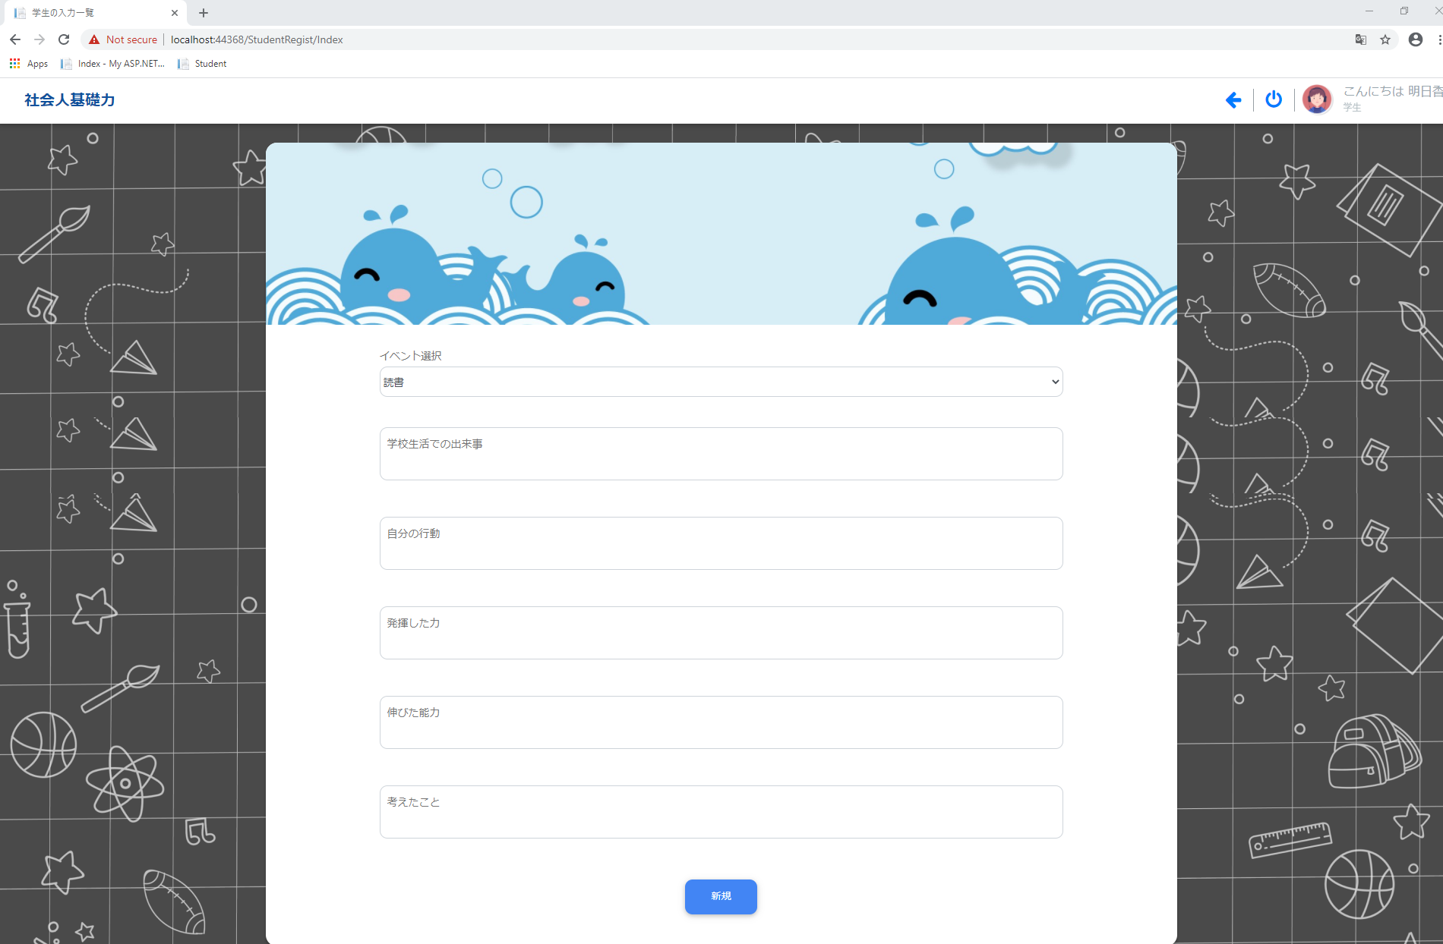

 | 2. Chỉnh sửa event của student
 |  | Click chọn icon edit để chuyển hướng đến [màn hình 学生入力欄]
 |  | Lưu ý: Với các event có trạng thái là 修了 thì không thể chỉnh sửa event

 |  |  | Tại [màn hình 学生入力欄] student có thể:
 |  |  |  | + Thay đổi event
 |  |  |  | + Thay đổi các câu trả lời
 |  |  |  | + Thêm mới hoặc chỉnh sửa các comment

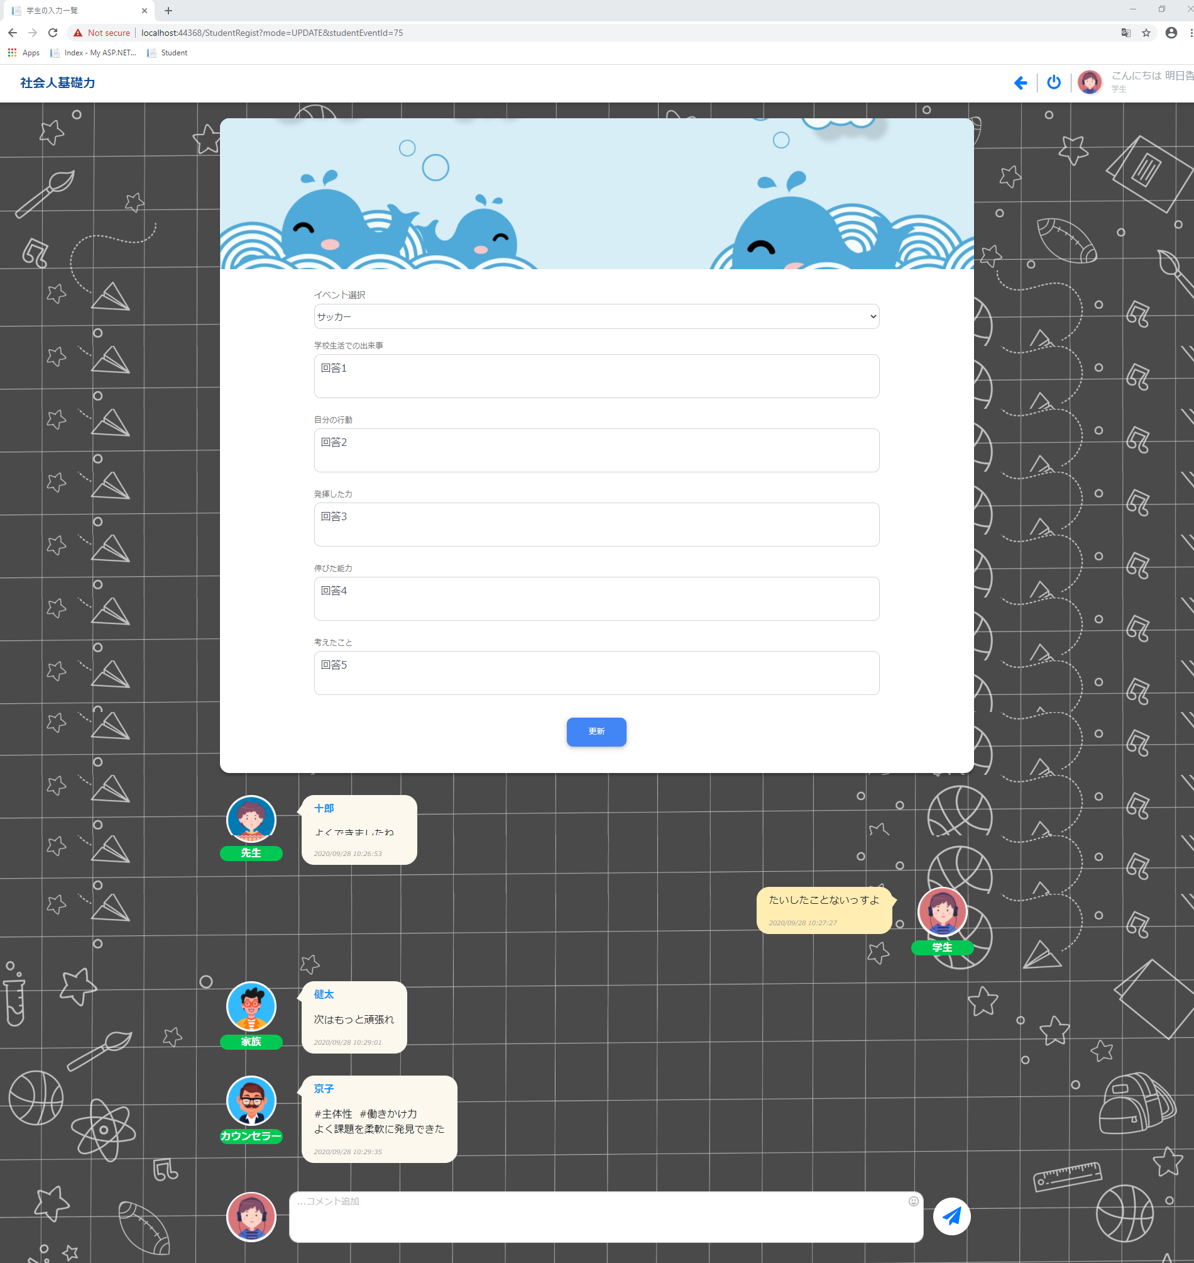

 | 3. Xóa event được chọn của học sinh
 |  | Lưu ý: Với các event có trạng thái 修了 thì không thể xóa event
 |  | Trước khi xóa event
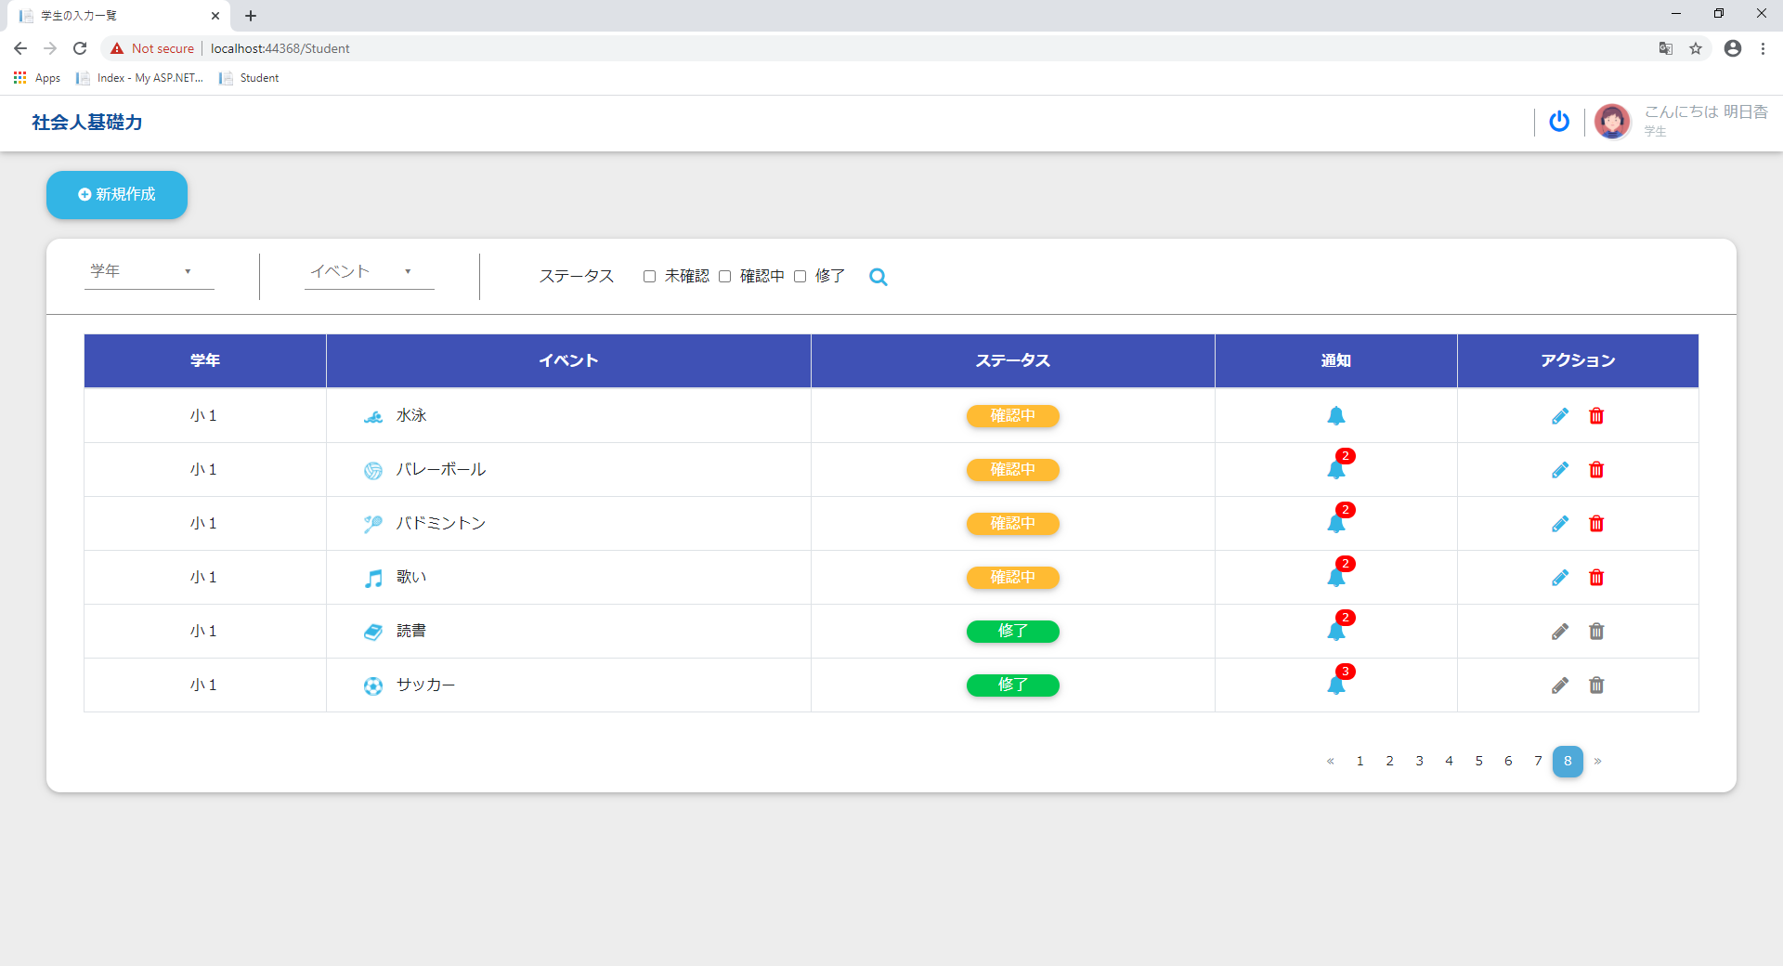

Click icon delete

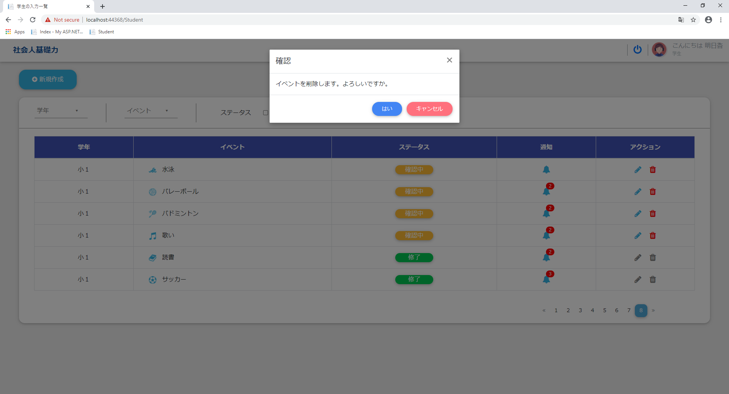

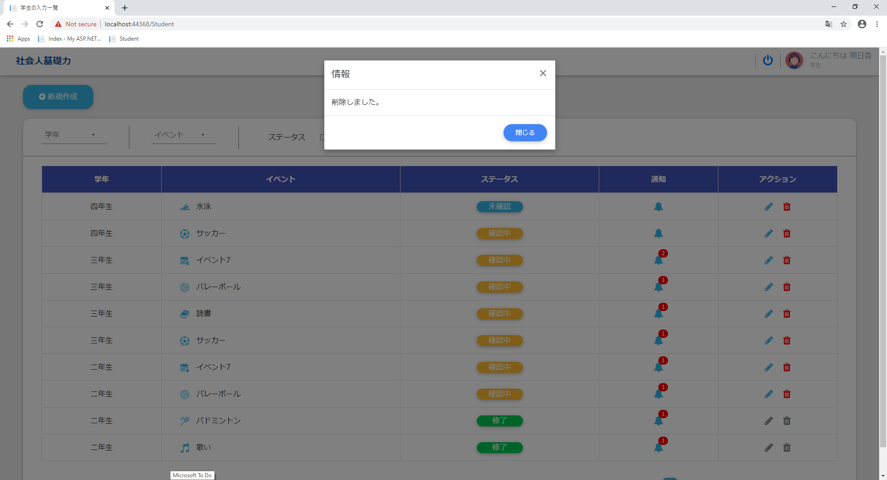

 |  | Sau khi xóa, event được chọn sẽ không còn trong danh sách event của student

